参会回执-模版
第三届新疆煤化工产业发展大会参会回执表 （特邀嘉宾参会回执）

请完整填写参会回执表,请尽快发送至会务组邮箱:xjaepi@163.com
单位名称
通讯地址
联 系 人 |  |  | E-mail
电 话 |  |  | 微 信
参会人员 姓名 | 性 别 | 职务 | 手 机 |  | 邮 箱

预定住宿 注意：不填写默认为 不需要预订房间 | 昌吉迎宾馆（昌吉市北京南路80号）（距乌鲁木齐天山国际机场约20公里） 双床房:450元/间/天 间 大床房:450元/间/天 间 入住时间：2026年8月 日-- 日
是否参加 □是 □否 | 8月5日（18:00-20：00）绿色低碳技术对接会 参会发言人员：（可多人参加 一人发言） 姓名： 职务： 联系方式：
是否参加 □是 □否 参加即可获取新书两本 （右图） | 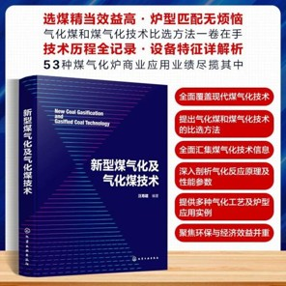 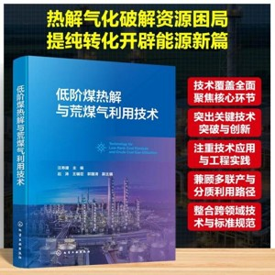 8月7日（11:30-13：30）煤化工项目技术装备对接交流会。 参会人员：（可多人参加） 姓名： 职务： 联系方式：
备注 | 特殊要求请在此处注明。
联系人： 田老师 18168995878（同微信）
邮箱：xjaepi@163.com

近期项目或日常采购调查表
项目名称 |  | 项目地址 | 投资额 | 采购主要物资 | 采购基本要求

